Sheet1
提 案 書

抗菌消臭簡易トイレ一日分 |  | 参考上代 | ¥1,200 | 販売価格
 |  | （税別） |  | （税別）
【JAN】 | 4562121889071
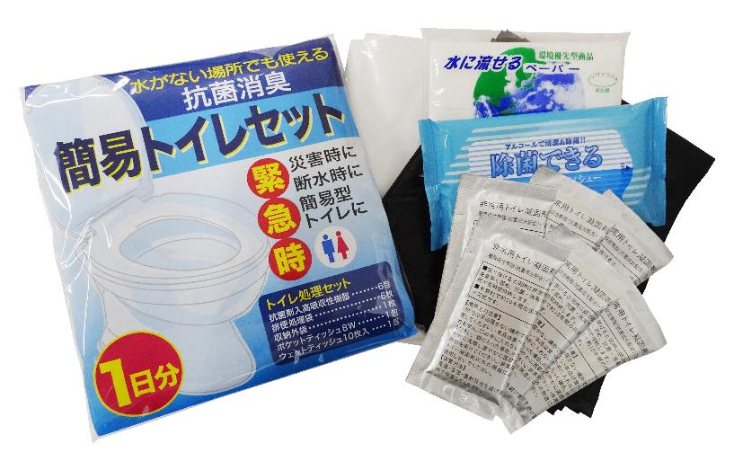 |  |  | 【商品番号】 7661-60 【本体サイズ】 排便処理袋：650×500ｍｍ、収納外装：655x805mm 【パッケージサイズ】 175×35×180ｍｍ・220g 【個装形態】 ポリ袋入 【材質】 ポリエチレン・紙・抗菌剤入高吸収性樹脂・レーヨン・ ポリエステル・不織布 【入数】 50 【セット内容】 ポケットティッシュ８W・ウェットティッシュ10P・収納外袋×各１・吸収性凝固剤・排便処理袋×各6 【商品説明】 水がなくてトイレが使えなくても排泄物が処理できる簡易トイレセット 【生産国】 日本・中国・タイまたはマレーシア

